記載例 (2)
↑交付決定通知書から転記
※ファイル名に会社名を追記して返送（アップロード）下さい。 |  |  |  | 交付決定通知書番号： | R4000-000
設備確認検査個別データ
受検年月日 |  |  | 年 月 日（ ） |  | ←事務局にて記入します
 |  | 会社名
検査対象企業等 |  | 検査（設備設置）場所 | 〒000-0000 〇〇県△△市□□町 〇丁目
 |  | 受検担当者氏名 |  | 受検当日連絡先 | 080-0000-0000
 |  | 所属部署・役職名
導入設備名（発注単位で記入） |  |  |  | 検収予定日 (現物確認可能日) | 財産シール枚数 （単体に１枚貼付）
1 | ワイヤーカット放電加工機 |  |  | 2022-12-15 | 3
2 | 型彫り放電加工機 |  |  | 2022-12-15 | 1
3 | マシニングセンター |  |  | 2022-12-20 | 2
4 | 制御用ソフトウェア |  |  | 2023-02-10 | 1
5
6
7
8
9 |  |  |  | 予備枚数： | 3
 |  |  |  | シール合計枚数： | 10
・最寄り駅からの移動手段：徒歩 分、タクシー 分（検査対象企業等の車に調査員同乗 可・否）
バス：乗車バス停（ ） 時 分発、降車バス停（ ）所要時間約 分
・最寄り駅からの周辺図：
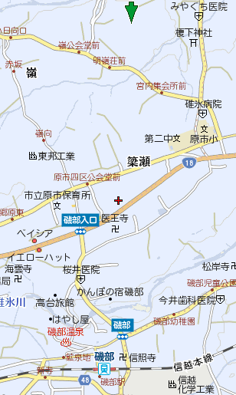
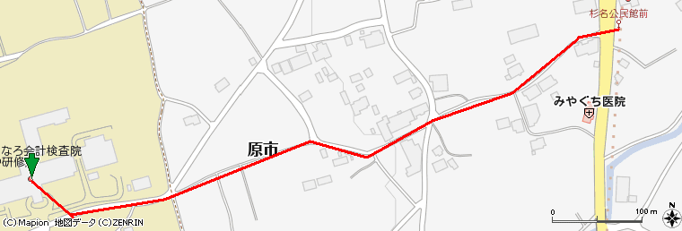

最寄駅：ＪＲぐんま駅
最寄りバス停～検査先：
群馬駅 8:29 発 ～ 杉名公民館前 8：40着
or
ぐんま駅からタクシー（2.6km、10分程度）
or
社有車にて送迎 （待ち合わせ場所）

